Kontrola kvality
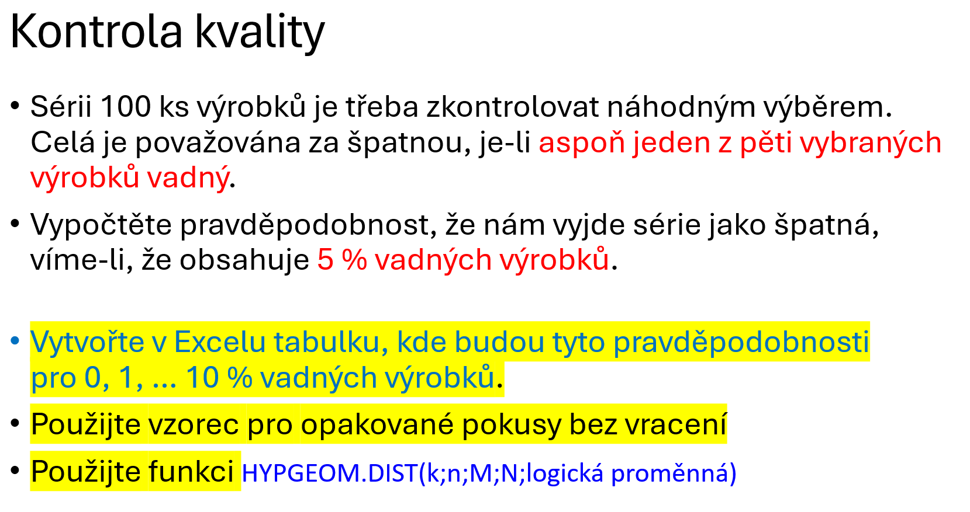
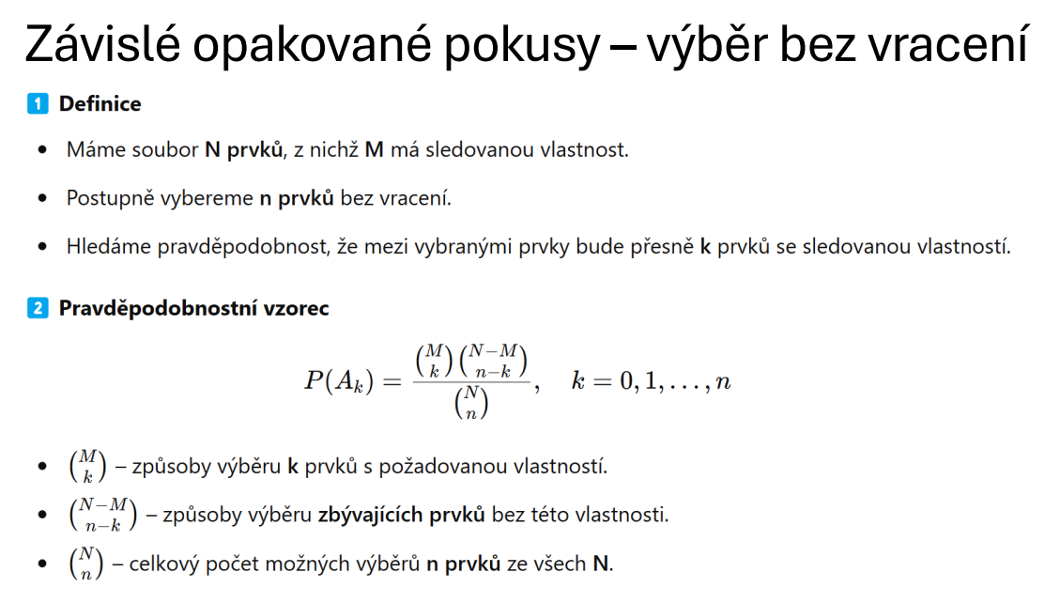

N=100, M=5 % ze 100 = 5
n=5, k>=1, tedy k=1; 2; 3; 4; 5

 |  |  |  |  |  |  |  |  |  |  |  |  | 0.00 | 0.01 | 0.02 | 0.03 | 0.04 | 0.05 | 0.06 | 0.07 | 0.08 | 0.09 | 0.10
 | 0.00 | 0.01 | 0.02 | 0.03 | 0.04 | 0.05 | 0.06 | 0.07 | 0.08 | 0.09 | 0.10 |  | 0 | 1 | 2 | 3 | 4 | 5 | 6 | 7 | 8 | 9 | 10
k | P |  |  |  |  |  |  |  |  |  |  | k | P
1 |  |  |  |  |  |  |  |  |  |  |  | 1 | 0
2 |  |  |  |  |  |  |  |  |  |  |  | 2
3 |  |  |  |  |  |  |  |  |  |  |  | 3
4 |  |  |  |  |  |  |  |  |  |  |  | 4
5 |  |  |  |  |  |  |  |  |  |  |  | 5

Suma |  |  |  |  |  |  |  |  |  |  |  | Suma

Basketbalista 1
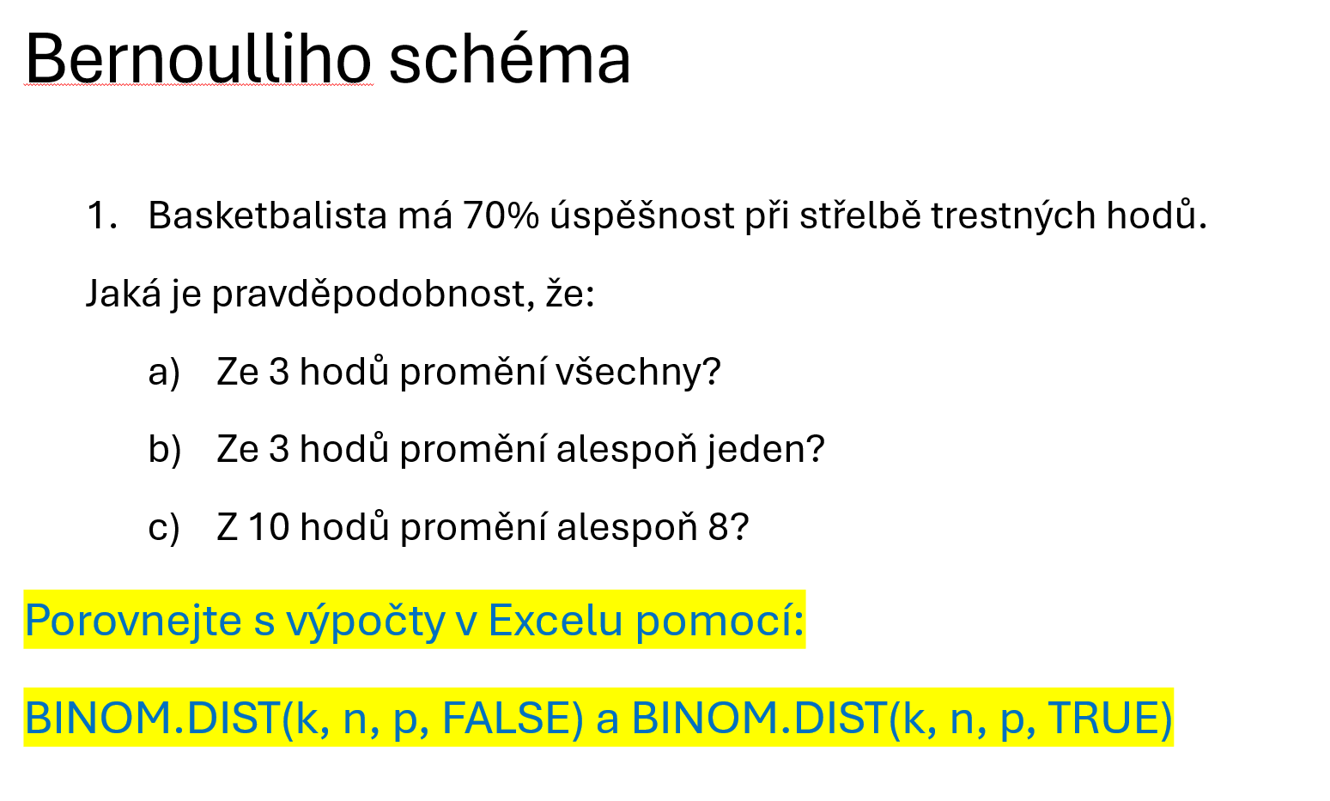

a)

b)

c)

Basketbalista 2 - simulace
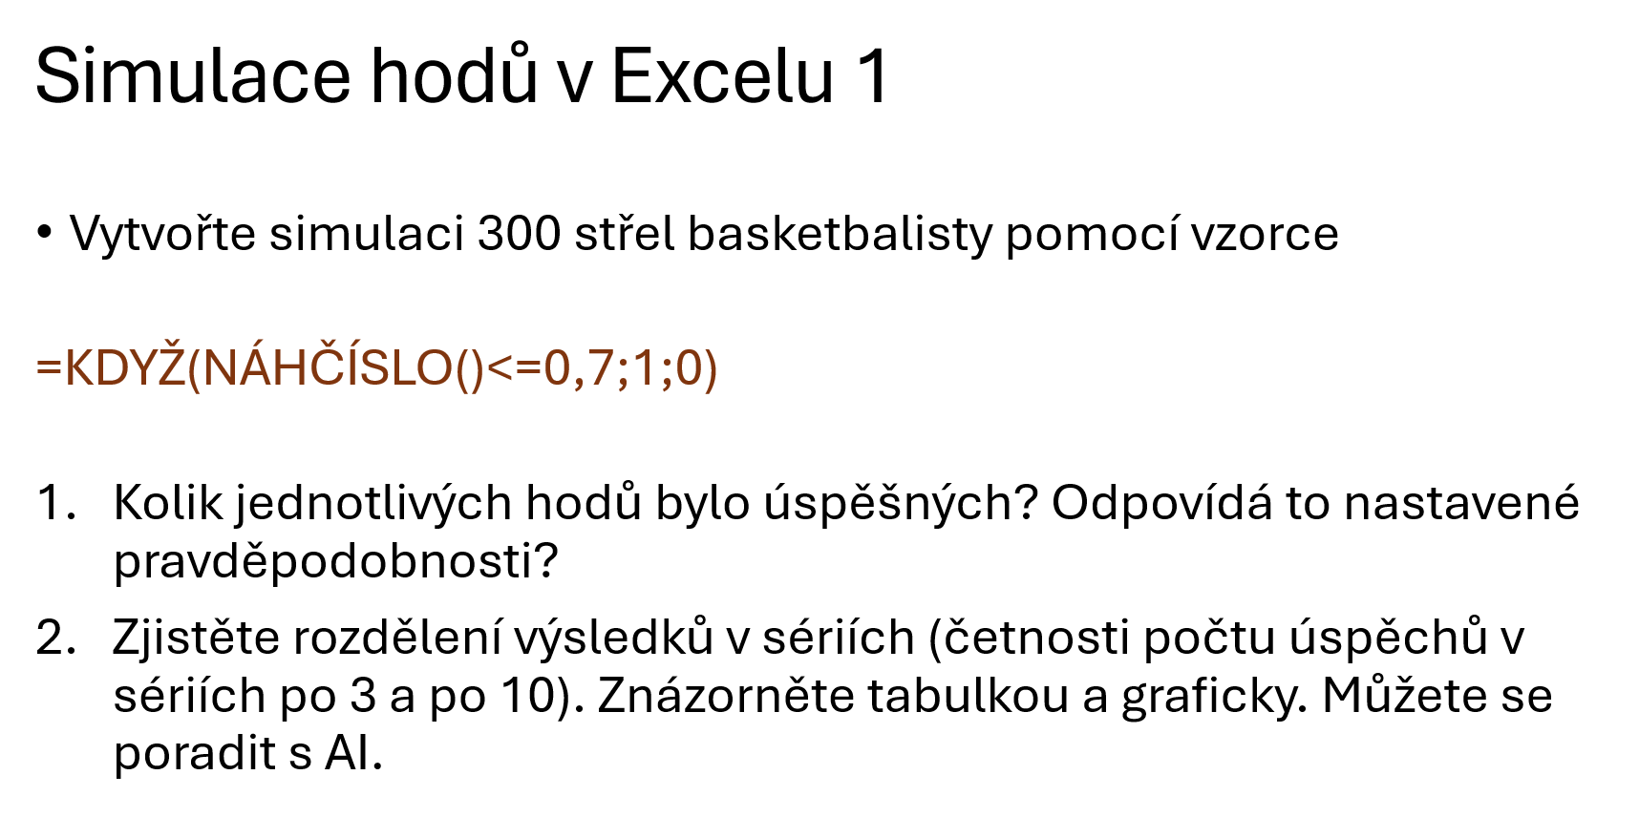

1 | 1 | 0 | 1 | 0
2 | 1
3
4
5
6
7
8
9
10
11
12
13
14
15
16
17
18
19
20
21
22
23
24
25
26
27
28
29
30
31
32
33
34
35
36
37
38
39
40
41
42
43
44
45
46
47
48
49
50
51
52
53
54
55
56
57
58
59
60
61
62
63
64
65
66
67
68
69
70
71
72
73
74
75
76
77
78
79
80
81
82
83
84
85
86
87
88
89
90
91
92
93
94
95
96
97
98
99
100

Kostka - simulace
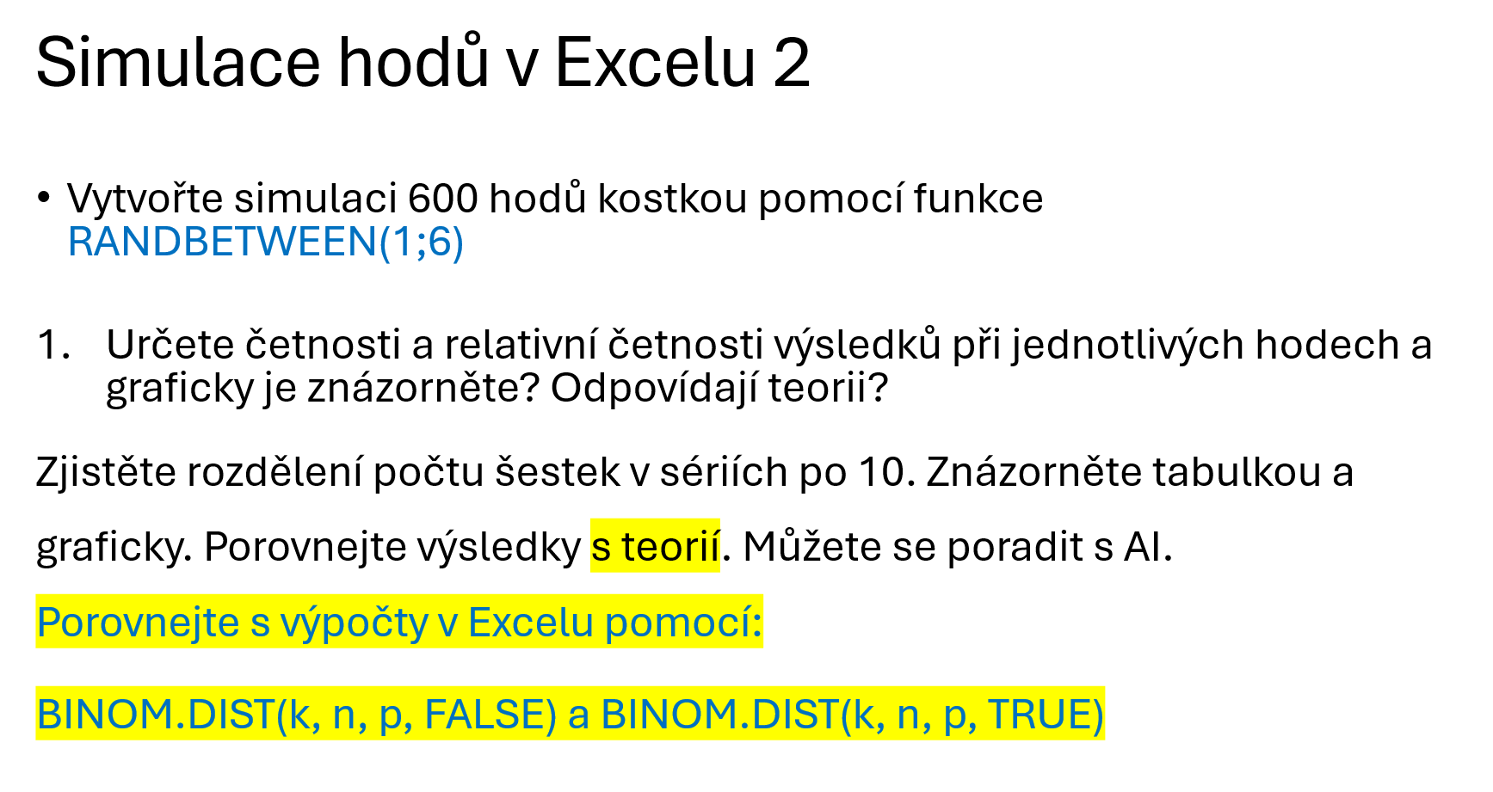

 | 1 | 2 | 3 | 4 | 5 | 6 | 7 | 8 | 9 | 10
1 | 3 |  |  |  |  |  |  |  |  |  | 0
2
3
4
5
6
7
8
9
10
11
12
13
14
15
16
17
18
19
20
21
22
23
24
25
26
27
28
29
30
31
32
33
34
35
36
37
38
39
40
41
42
43
44
45
46
47
48
49
50
51
52
53
54
55
56
57
58
59
60

